关系图
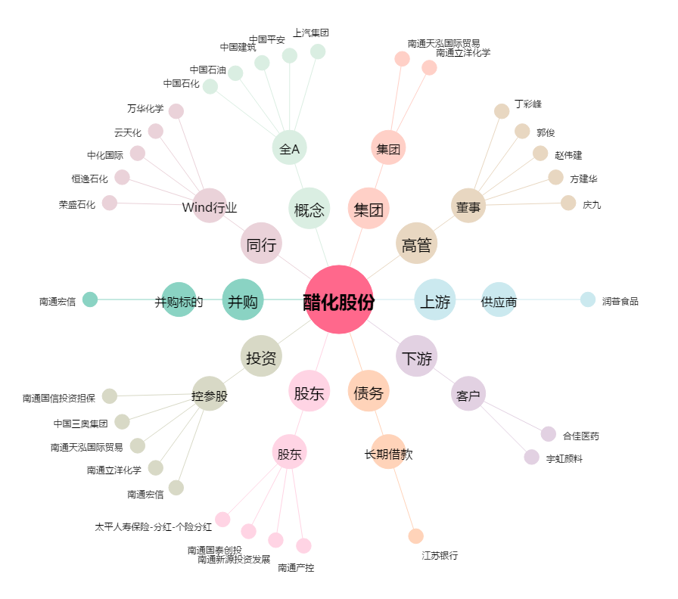
醋化股份[603968.SH] - 关系概览图

